2-4
 | ４ 横浜地方気象台月別降水量・日照時間変化図
 |  | （令和４年）横浜地方気象台調
１ 降 水 量
 | 月降水量 | 降水量月別平年値
１月 | 21 | 64.7
２月 | 59.5 | 64.7
３月 | 103.5 | 139.5
４月 | 255.5 | 143.1
５月 | 177 | 152.6
６月 | 87.5 | 188.8
７月 | 210 | 182.5
８月 | 146 | 139
９月 | 305.5 | 241.5
１０月 | 123.5 | 240.4
１１月 | 104.5 | 107.6
１２月 | 64 | 66.4

（注）平年値は、1991年～2020年の30年間の平均。

２ 日 照 時 間
 | 月間日照時間 | 日照時間月別平年値
１月 | 191.8 | 192.7
２月 | 197.7 | 167.2
３月 | 194.7 | 168.8
４月 | 173.5 | 181.2
５月 | 180.1 | 187.4
６月 | 172.8 | 135.9
７月 | 187.8 | 170.9
８月 | 173.1 | 206.4
９月 | 158.2 | 141.2
１０月 | 133.3 | 137.3
１１月 | 164.3 | 151.1
１２月 | 183.8 | 178.1

（注）平年値は、1991年～2020年の30年間の平均。

2-5
 | ５ 平均気温・降水量分布図
 |  | （令和４年）横浜地方気象台調

年平均気温(℃)

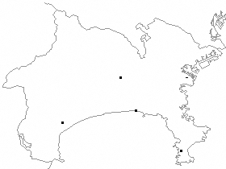
●
◎
◎
◎
◎
横浜
16.7
海老名
16.0
三浦
16.6
辻堂
16.6
小田原
16.2
●横浜地方気象台
◎地域気象観測所

年間降水量(㎜)

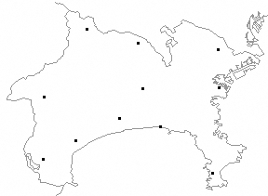
◎
◎
◎
◎
●
○
○
○
○
○
○
相模湖
1377.0
相模原中央
1637.0
海老名
1568.5
箱根
3330.5
平塚
1462.0
小田原
1921.5
丹沢湖
2099.0
辻堂
1422.0
● 横浜地方気象台
◎ 地域気象観測所
〇 地域雨量観測所
三浦
1520.5
日吉
1597.5
横浜
1657.5

